Général
Transport - hors soirée
 |  |  | Vous cherchez à estimer rapidement les émissions d'un voyage ? Rendez vous sur le lien de Mon Impact Transport !

Transports HORS SOIRÉE |  |  | Ressource supplémentaire : | Mon Impact Transport
Indiquer la distance totale parcourue en :
2 roues léger (< 250cm3) |  | km
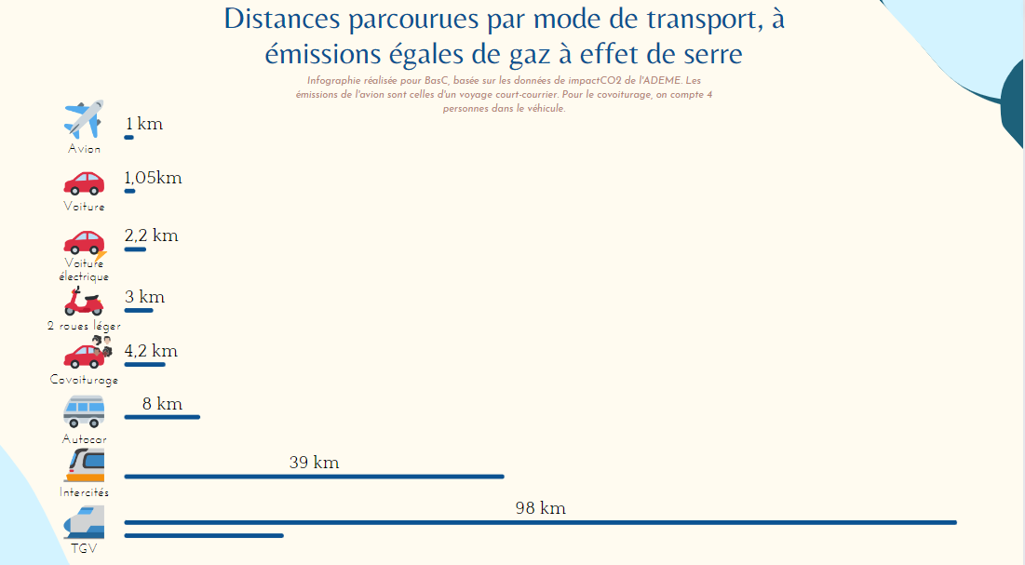
Moto (> 250cm3) |  | km
Bus |  | km
Métro |  | km
TER |  | km
TGV ou intercités |  | km
Avion |  | km

Voiture
Voiture 1 utilisée
Type de carburant | Essence | choix
Consommation (L/100km) | 7.00 | L/100km
Distance parcourue | 200 | km

Voiture 2 utilisée
Type de carburant | Essence | choix
Consommation (L/100km) | 7.00 | L/100km
Distance parcourue | 200 | km

Voiture 3 utilisée
Type de carburant | Essence | choix
Consommation (L/100km) |  | L/100km
Distance parcourue |  | km

Voiture 4 utilisée
Type de carburant | Essence | choix
Consommation (L/100km) |  | L/100km
Distance parcourue |  | km

Voiture 5 utilisée
Type de carburant | Essence | choix
Consommation (L/100km) |  | L/100km
Distance parcourue |  | km

Cette œuvre est mise à disposition sous licence Attribution - Pas d’Utilisation Commerciale - Partage dans les Mêmes Conditions 4.0 International. Pour voir une copie de cette licence, visitez http://creativecommons.org/licenses/by-nc-sa/4.0/ ou écrivez à Creative Commons, PO Box 1866, Mountain View, CA 94042, USA.

